Ｂ－６－１がん検診_胃
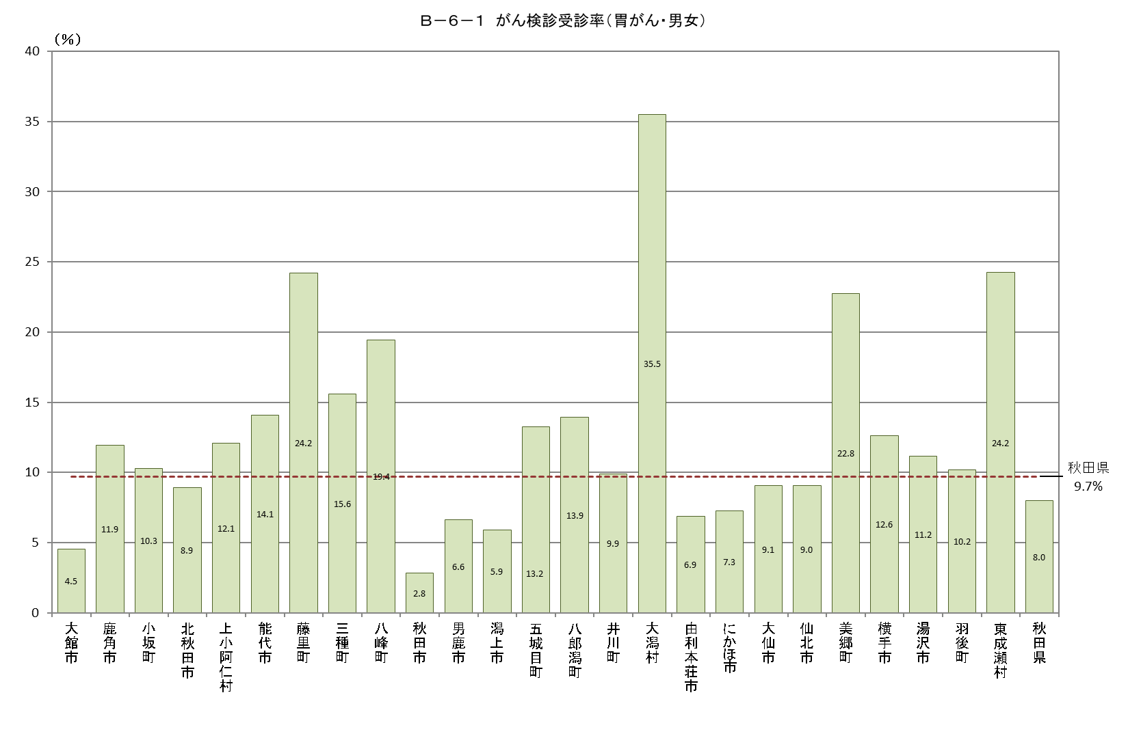
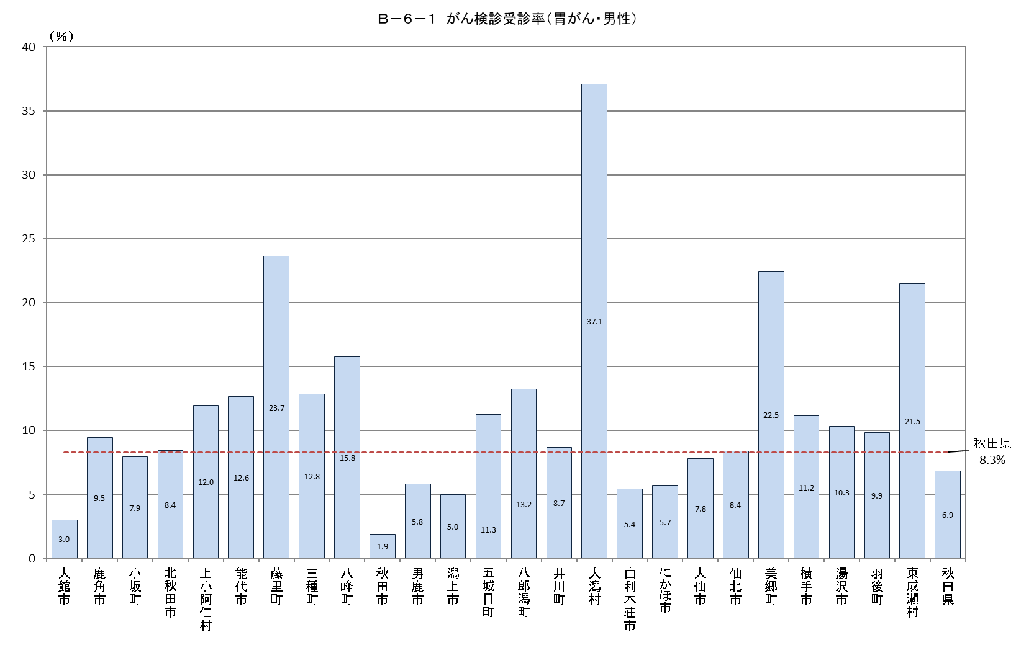
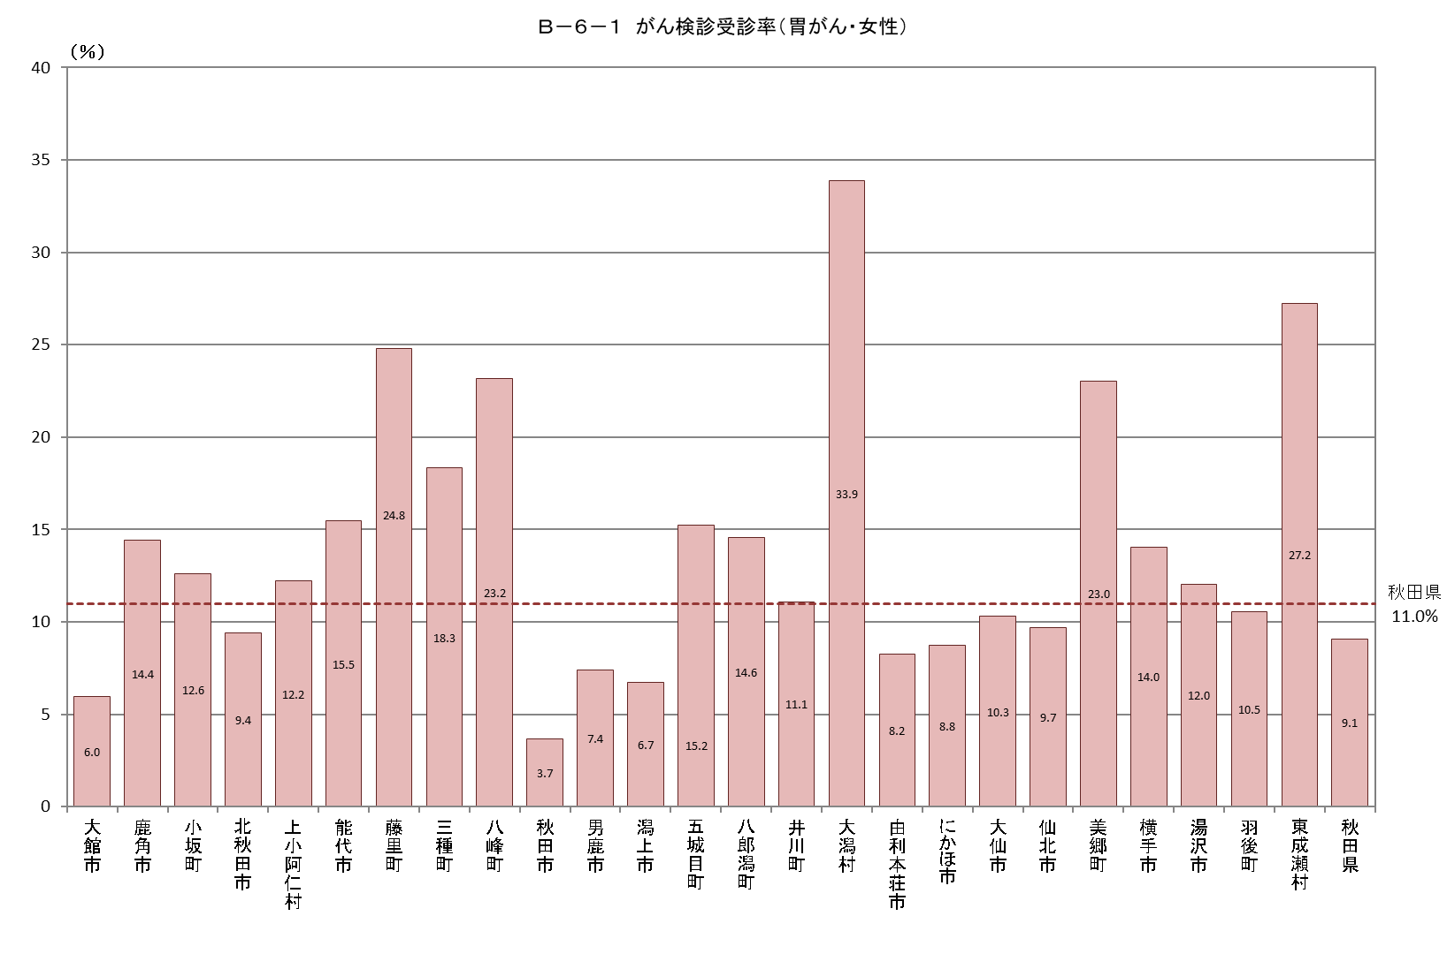
Ｂ－６－１ がん検診受診率 |  |  |  |  |  |  |  |  |  |  |  |  | Ｂ－６－１ がん検診受診率 |  |  |  |  |  |  |  |  |  |  |  |  | Ｂ－６－１ がん検診受診率
【胃がん・男女】 |  |  |  |  |  |  |  |  |  |  |  | 厚生労働省地域保健・健康増進事業報告(健康増進編)市区町村表 | 【胃がん・男性】 |  |  |  |  |  |  |  |  |  |  |  | 厚生労働省地域保健・健康増進事業報告(健康増進編)市区町村表 | 【胃がん・女性】 |  |  |  |  |  |  |  |  |  |  |  | 厚生労働省地域保健・健康増進事業報告(健康増進編)市区町村表
市町村 | 対象者数（人） | 受診者数（人） |  |  |  | 受診率（％） | 令和元年度受診者数 |  | 令和２年度受診者数 |  | 連続受診者数 |  | 市町村 | 対象者数（人） | 受診者数（人） |  |  |  | 受診率（％） | 令和元年度受診者数 |  | 令和２年度受診者数 |  | 連続受診者数 |  | 市町村 | 対象者数（人） | 受診者数（人） |  |  |  | 受診率（％） | 令和元年度受診者数 |  | 令和２年度受診者数 |  | 連続受診者数
 |  |  | 令和元年度 | 令和２年度 | 連続 |  | 集団検診 | 個別検診 | 集団検診 | 個別検診 | 集団検診 | 個別検診 |  |  |  | 令和元年度 | 令和２年度 | 連続 |  | 集団検診 | 個別検診 | 集団検診 | 個別検診 | 集団検診 | 個別検診 |  |  |  | 令和元年度 | 令和２年度 | 連続 |  | 集団検診 | 個別検診 | 集団検診 | 個別検診 | 集団検診 | 個別検診
大館市 | 20,152 | 913 | 904 | 11 | 2 | 4.5 | 898 | 6 | 0 | 11 | 0 | 2 | 大館市 | 9,889 | 300 | 295 | 7 | 2 | 3.0 | 294 | 1 | 0 | 7 | 0 | 2 | 大館市 | 10,263 | 613 | 609 | 4 | 0 | 6.0 | 604 | 5 | 0 | 4 | 0 | 0
鹿角市 | 8,679 | 1,037 | 827 | 570 | 360 | 11.9 | 646 | 181 | 570 | 0 | 360 | 0 | 鹿角市 | 4,320 | 409 | 326 | 210 | 127 | 9.5 | 226 | 100 | 210 | 0 | 127 | 0 | 鹿角市 | 4,359 | 628 | 501 | 360 | 233 | 14.4 | 420 | 81 | 360 | 0 | 233 | 0
小坂町 | 1,452 | 149 | 149 | 10 | 10 | 10.3 | 149 | 0 | 10 | 0 | 10 | 0 | 小坂町 | 730 | 58 | 58 | 5 | 5 | 7.9 | 58 | 0 | 5 | 0 | 5 | 0 | 小坂町 | 722 | 91 | 91 | 5 | 5 | 12.6 | 91 | 0 | 5 | 0 | 5 | 0
北秋田市 | 8,853 | 789 | 635 | 452 | 298 | 8.9 | 635 | 0 | 452 | 0 | 298 | 0 | 北秋田市 | 4,408 | 371 | 306 | 202 | 137 | 8.4 | 306 | 0 | 202 | 0 | 137 | 0 | 北秋田市 | 4,445 | 418 | 329 | 250 | 161 | 9.4 | 329 | 0 | 250 | 0 | 161 | 0
上小阿仁村 | 654 | 79 | 78 | 34 | 33 | 12.1 | 72 | 6 | 32 | 2 | 31 | 2 | 上小阿仁村 | 351 | 42 | 42 | 18 | 18 | 12.0 | 42 | 0 | 18 | 0 | 18 | 0 | 上小阿仁村 | 303 | 37 | 36 | 16 | 15 | 12.2 | 30 | 6 | 14 | 2 | 13 | 2
能代市 | 15,140 | 2,133 | 1,557 | 1,314 | 738 | 14.1 | 915 | 642 | 719 | 595 | 431 | 307 | 能代市 | 7,345 | 928 | 679 | 605 | 356 | 12.6 | 462 | 217 | 385 | 220 | 251 | 105 | 能代市 | 7,795 | 1,205 | 878 | 709 | 382 | 15.5 | 453 | 425 | 334 | 375 | 180 | 202
藤里町 | 950 | 230 | 190 | 157 | 117 | 24.2 | 149 | 41 | 123 | 34 | 91 | 26 | 藤里町 | 486 | 115 | 96 | 75 | 56 | 23.7 | 77 | 19 | 56 | 19 | 44 | 12 | 藤里町 | 464 | 115 | 94 | 82 | 61 | 24.8 | 72 | 22 | 67 | 15 | 47 | 14
三種町 | 5,061 | 788 | 641 | 504 | 357 | 15.6 | 641 | 0 | 504 | 0 | 357 | 0 | 三種町 | 2,540 | 326 | 261 | 215 | 150 | 12.8 | 261 | 0 | 215 | 0 | 150 | 0 | 三種町 | 2,521 | 462 | 380 | 289 | 207 | 18.3 | 380 | 0 | 289 | 0 | 207 | 0
八峰町 | 2,075 | 403 | 359 | 167 | 123 | 19.4 | 204 | 155 | 0 | 167 | 0 | 123 | 八峰町 | 1,056 | 167 | 162 | 54 | 49 | 15.8 | 93 | 69 | 0 | 54 | 0 | 49 | 八峰町 | 1,019 | 236 | 197 | 113 | 74 | 23.2 | 111 | 86 | 0 | 113 | 0 | 74
秋田市 | 84,989 | 2,395 | 2,334 | 178 | 117 | 2.8 | 2,334 | 0 | 178 | 0 | 117 | 0 | 秋田市 | 40,726 | 772 | 747 | 66 | 41 | 1.9 | 747 | 0 | 66 | 0 | 41 | 0 | 秋田市 | 44,263 | 1,623 | 1,587 | 112 | 76 | 3.7 | 1,587 | 0 | 112 | 0 | 76 | 0
男鹿市 | 8,519 | 563 | 507 | 195 | 139 | 6.6 | 507 | 0 | 195 | 0 | 139 | 0 | 男鹿市 | 4,276 | 249 | 225 | 86 | 62 | 5.8 | 225 | 0 | 86 | 0 | 62 | 0 | 男鹿市 | 4,243 | 314 | 282 | 109 | 77 | 7.4 | 282 | 0 | 109 | 0 | 77 | 0
潟上市 | 9,634 | 568 | 485 | 212 | 129 | 5.9 | 485 | 0 | 212 | 0 | 129 | 0 | 潟上市 | 4,712 | 236 | 196 | 95 | 55 | 5.0 | 196 | 0 | 95 | 0 | 55 | 0 | 潟上市 | 4,922 | 332 | 289 | 117 | 74 | 6.7 | 289 | 0 | 117 | 0 | 74 | 0
五城目町 | 2,755 | 365 | 357 | 37 | 29 | 13.2 | 357 | 0 | 37 | 0 | 29 | 0 | 五城目町 | 1,368 | 154 | 152 | 11 | 9 | 11.3 | 152 | 0 | 11 | 0 | 9 | 0 | 五城目町 | 1,387 | 211 | 205 | 26 | 20 | 15.2 | 205 | 0 | 26 | 0 | 20 | 0
八郎潟町 | 1,823 | 254 | 231 | 83 | 60 | 13.9 | 231 | 0 | 83 | 0 | 60 | 0 | 八郎潟町 | 861 | 114 | 96 | 46 | 28 | 13.2 | 96 | 0 | 46 | 0 | 28 | 0 | 八郎潟町 | 962 | 140 | 135 | 37 | 32 | 14.6 | 135 | 0 | 37 | 0 | 32 | 0
井川町 | 1,388 | 137 | 109 | 81 | 53 | 9.9 | 109 | 0 | 81 | 0 | 53 | 0 | 井川町 | 693 | 60 | 51 | 31 | 22 | 8.7 | 51 | 0 | 31 | 0 | 22 | 0 | 井川町 | 695 | 77 | 58 | 50 | 31 | 11.1 | 58 | 0 | 50 | 0 | 31 | 0
大潟村 | 738 | 262 | 231 | 192 | 161 | 35.5 | 231 | 0 | 192 | 0 | 161 | 0 | 大潟村 | 372 | 138 | 120 | 101 | 83 | 37.1 | 120 | 0 | 101 | 0 | 83 | 0 | 大潟村 | 366 | 124 | 111 | 91 | 78 | 33.9 | 111 | 0 | 91 | 0 | 78 | 0
由利本荘市 | 21,893 | 1,501 | 1,104 | 966 | 569 | 6.9 | 1,104 | 0 | 847 | 119 | 489 | 80 | 由利本荘市 | 10,738 | 581 | 426 | 384 | 229 | 5.4 | 426 | 0 | 350 | 34 | 206 | 23 | 由利本荘市 | 11,155 | 920 | 678 | 582 | 340 | 8.2 | 678 | 0 | 497 | 85 | 283 | 57
にかほ市 | 6,957 | 505 | 495 | 42 | 32 | 7.3 | 466 | 29 | 0 | 42 | 0 | 32 | にかほ市 | 3,415 | 195 | 193 | 13 | 11 | 5.7 | 183 | 10 | 0 | 13 | 0 | 11 | にかほ市 | 3,542 | 310 | 302 | 29 | 21 | 8.8 | 283 | 19 | 0 | 29 | 0 | 21
大仙市 | 23,710 | 2,153 | 1,945 | 920 | 712 | 9.1 | 1,945 | 0 | 920 | 0 | 712 | 0 | 大仙市 | 11,576 | 903 | 839 | 356 | 292 | 7.8 | 839 | 0 | 356 | 0 | 292 | 0 | 大仙市 | 12,134 | 1,250 | 1,106 | 564 | 420 | 10.3 | 1,106 | 0 | 564 | 0 | 420 | 0
仙北市 | 7,216 | 653 | 567 | 479 | 393 | 9.0 | 567 | 0 | 479 | 0 | 393 | 0 | 仙北市 | 3,564 | 299 | 262 | 225 | 188 | 8.4 | 262 | 0 | 225 | 0 | 188 | 0 | 仙北市 | 3,652 | 354 | 305 | 254 | 205 | 9.7 | 305 | 0 | 254 | 0 | 205 | 0
美郷町 | 5,884 | 1,339 | 1,132 | 953 | 746 | 22.8 | 1,132 | 0 | 953 | 0 | 746 | 0 | 美郷町 | 2,866 | 644 | 548 | 473 | 377 | 22.5 | 548 | 0 | 473 | 0 | 377 | 0 | 美郷町 | 3,018 | 695 | 584 | 480 | 369 | 23.0 | 584 | 0 | 480 | 0 | 369 | 0
横手市 | 25,809 | 3,262 | 2,973 | 1,233 | 944 | 12.6 | 2,973 | 0 | 1,233 | 0 | 944 | 0 | 横手市 | 12,638 | 1,412 | 1,301 | 492 | 381 | 11.2 | 1,301 | 0 | 492 | 0 | 381 | 0 | 横手市 | 13,171 | 1,850 | 1,672 | 741 | 563 | 14.0 | 1,672 | 0 | 741 | 0 | 563 | 0
湯沢市 | 13,501 | 1,507 | 1,450 | 247 | 190 | 11.2 | 1,450 | 0 | 247 | 0 | 190 | 0 | 湯沢市 | 6,816 | 703 | 684 | 97 | 78 | 10.3 | 684 | 0 | 97 | 0 | 78 | 0 | 湯沢市 | 6,685 | 804 | 766 | 150 | 112 | 12.0 | 766 | 0 | 150 | 0 | 112 | 0
羽後町 | 4,590 | 468 | 389 | 263 | 184 | 10.2 | 389 | 0 | 263 | 0 | 184 | 0 | 羽後町 | 2,292 | 226 | 182 | 129 | 85 | 9.9 | 182 | 0 | 129 | 0 | 85 | 0 | 羽後町 | 2,298 | 242 | 207 | 134 | 99 | 10.5 | 207 | 0 | 134 | 0 | 99 | 0
東成瀬村 | 788 | 191 | 159 | 157 | 125 | 24.2 | 159 | 0 | 157 | 0 | 125 | 0 | 東成瀬村 | 410 | 88 | 77 | 75 | 64 | 21.5 | 77 | 0 | 75 | 0 | 64 | 0 | 東成瀬村 | 378 | 103 | 82 | 82 | 61 | 27.2 | 82 | 0 | 82 | 0 | 61 | 0
秋田県 | 283,210 | 22,644 | 19,808 | 9,457 | 6,621 | 8.0 | 18,748 | 1,060 | 8,487 | 970 | 6,049 | 572 | 秋田県 | 138,448 | 9,490 | 8,324 | 4,071 | 2,905 | 6.9 | 7,908 | 416 | 3,724 | 347 | 2,703 | 202 | 秋田県 | 144,762 | 13,154 | 11,484 | 5,386 | 3,716 | 9.1 | 10,840 | 644 | 4,763 | 623 | 3,346 | 370

Ｂ－６－１がん検診_大腸
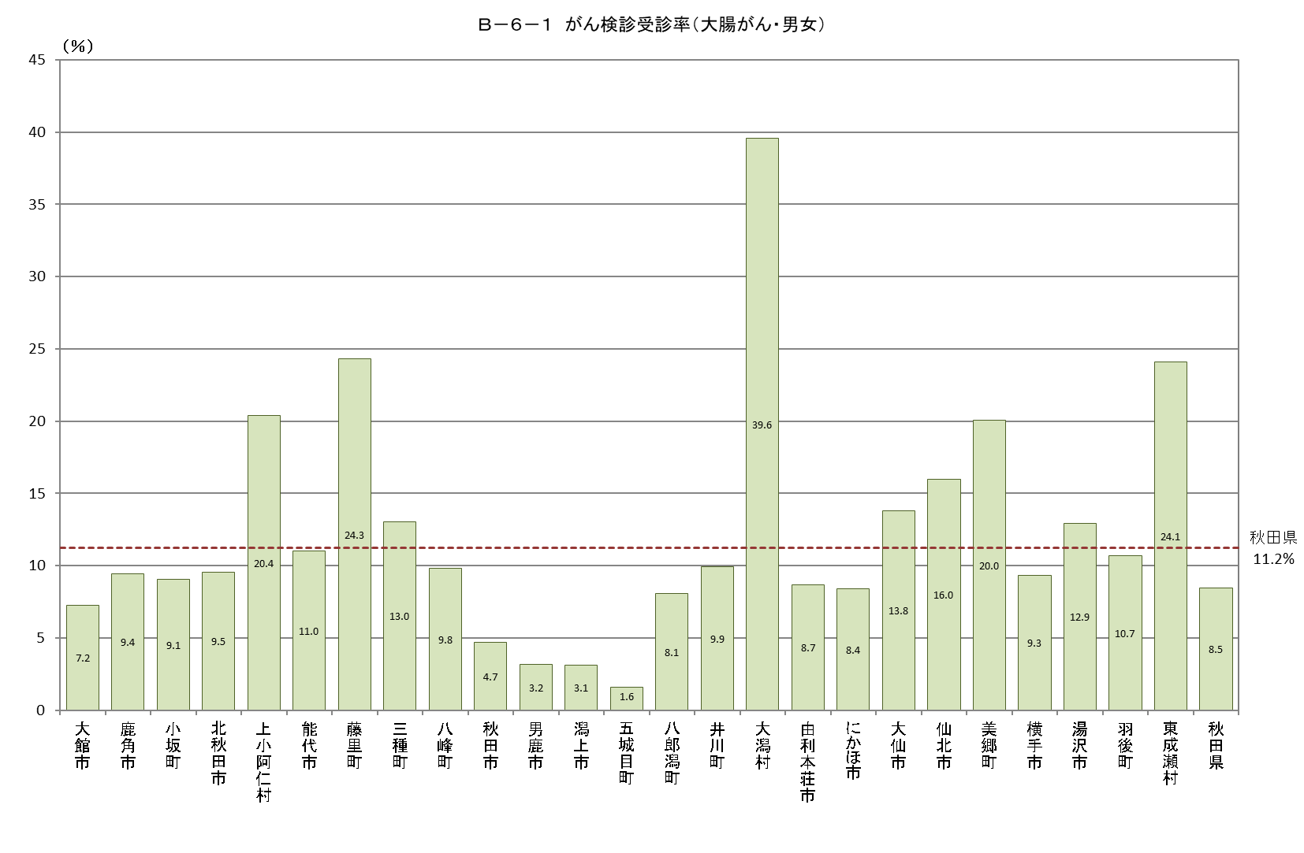
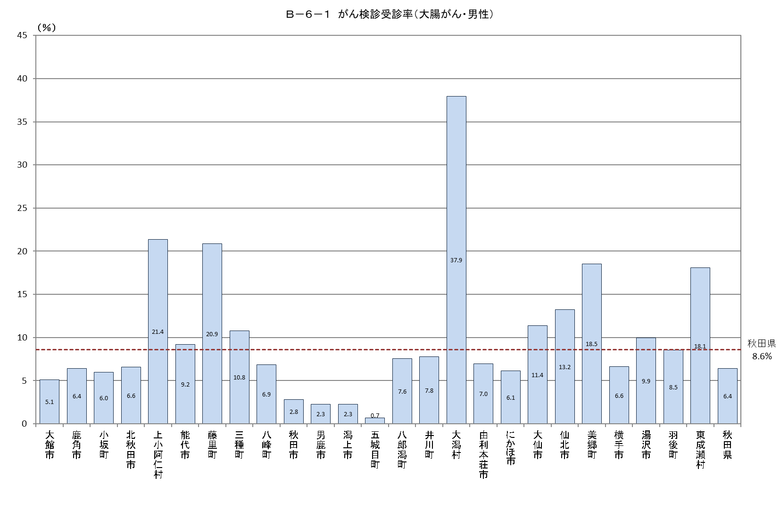
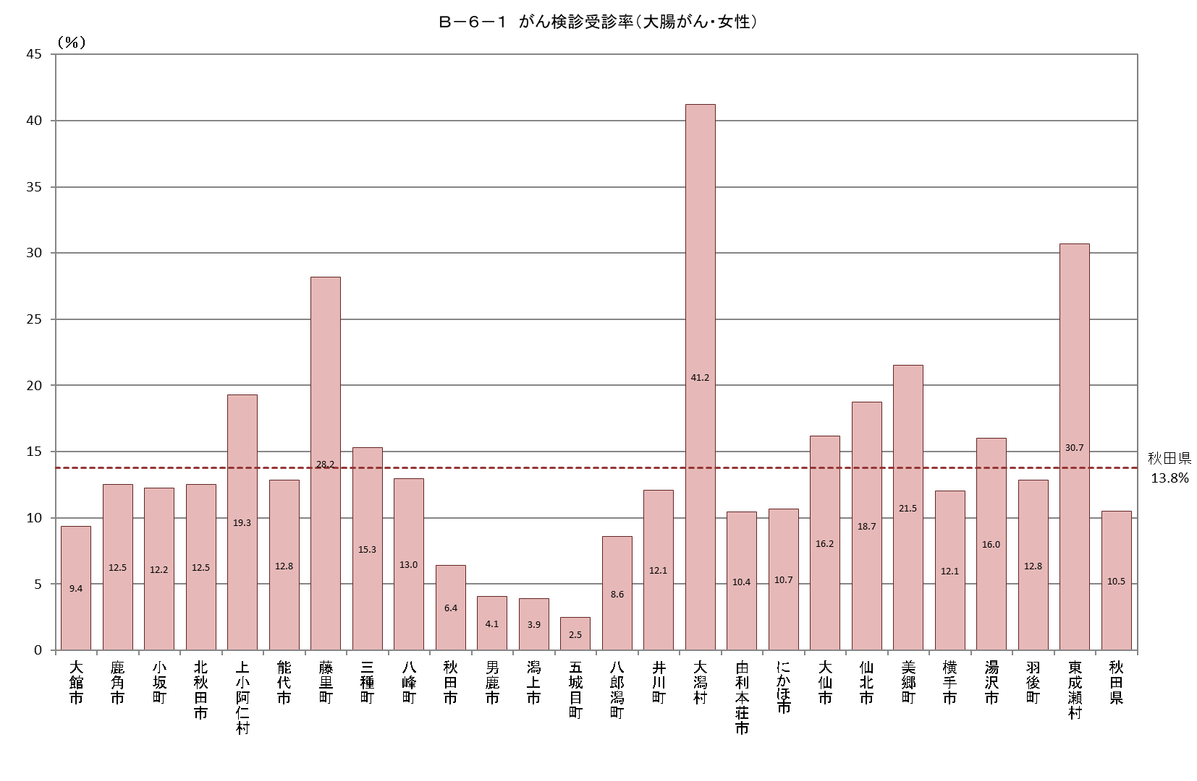
Ｂ－６－１ がん検診受診率 |  |  |  |  |  | Ｂ－６－１ がん検診受診率 |  |  |  |  |  | Ｂ－６－１ がん検診受診率
【大腸がん・男女】 |  |  |  |  | 厚生労働省地域保健・健康増進事業報告(健康増進編)市区町村表 | 【大腸がん・男性】 |  |  |  |  | 厚生労働省地域保健・健康増進事業報告(健康増進編)市区町村表 | 【大腸がん・女性】 |  |  |  |  | 厚生労働省地域保健・健康増進事業報告(健康増進編)市区町村表
市町村 | 対象者数（人） | 受診者数（人） |  |  | 受診率（％） | 市町村 | 対象者数 | 受診者数 |  |  | 受診率（％） | 市町村 | 対象者数 | 受診者数 |  |  | 受診率（％）
 |  |  | 集団検診 | 個別検診 |  |  |  |  | 集団検診 | 個別検診 |  |  |  |  | 集団検診 | 個別検診
大館市 | 28,787 | 2,084 | 1,954 | 130 | 7.2 | 大館市 | 14,350 | 730 | 657 | 73 | 5.1 | 大館市 | 14,437 | 1,354 | 1,297 | 57 | 9.4
鹿角市 | 12,250 | 1,155 | 1,155 | 0 | 9.4 | 鹿角市 | 6,211 | 399 | 399 | 0 | 6.4 | 鹿角市 | 6,039 | 756 | 756 | 0 | 12.5
小坂町 | 1,944 | 176 | 176 | 0 | 9.1 | 小坂町 | 987 | 59 | 59 | 0 | 6.0 | 小坂町 | 957 | 117 | 117 | 0 | 12.2
北秋田市 | 12,031 | 1,148 | 1,148 | 0 | 9.5 | 北秋田市 | 6,064 | 400 | 400 | 0 | 6.6 | 北秋田市 | 5,967 | 748 | 748 | 0 | 12.5
上小阿仁村 | 843 | 172 | 169 | 3 | 20.4 | 上小阿仁村 | 449 | 96 | 95 | 1 | 21.4 | 上小阿仁村 | 394 | 76 | 74 | 2 | 19.3
能代市 | 21,461 | 2,371 | 1,196 | 1,175 | 11.0 | 能代市 | 10,541 | 970 | 566 | 404 | 9.2 | 能代市 | 10,920 | 1,401 | 630 | 771 | 12.8
藤里町 | 1,254 | 305 | 243 | 62 | 24.3 | 藤里町 | 661 | 138 | 106 | 32 | 20.9 | 藤里町 | 593 | 167 | 137 | 30 | 28.2
三種町 | 6,713 | 874 | 874 | 0 | 13.0 | 三種町 | 3,391 | 366 | 366 | 0 | 10.8 | 三種町 | 3,322 | 508 | 508 | 0 | 15.3
八峰町 | 2,751 | 270 | 0 | 270 | 9.8 | 八峰町 | 1,416 | 97 | 0 | 97 | 6.9 | 八峰町 | 1,335 | 173 | 0 | 173 | 13.0
秋田市 | 128,138 | 5,995 | 0 | 5,995 | 4.7 | 秋田市 | 62,313 | 1,766 | 0 | 1,766 | 2.8 | 秋田市 | 65,825 | 4,229 | 0 | 4,229 | 6.4
男鹿市 | 11,391 | 359 | 359 | 0 | 3.2 | 男鹿市 | 5,832 | 132 | 132 | 0 | 2.3 | 男鹿市 | 5,559 | 227 | 227 | 0 | 4.1
潟上市 | 14,100 | 439 | 439 | 0 | 3.1 | 潟上市 | 6,946 | 159 | 159 | 0 | 2.3 | 潟上市 | 7,154 | 280 | 280 | 0 | 3.9
五城目町 | 3,680 | 58 | 58 | 0 | 1.6 | 五城目町 | 1,847 | 13 | 13 | 0 | 0.7 | 五城目町 | 1,833 | 45 | 45 | 0 | 2.5
八郎潟町 | 2,441 | 197 | 197 | 0 | 8.1 | 八郎潟町 | 1,192 | 90 | 90 | 0 | 7.6 | 八郎潟町 | 1,249 | 107 | 107 | 0 | 8.6
井川町 | 1,951 | 194 | 194 | 0 | 9.9 | 井川町 | 975 | 76 | 76 | 0 | 7.8 | 井川町 | 976 | 118 | 118 | 0 | 12.1
大潟村 | 1,137 | 450 | 450 | 0 | 39.6 | 大潟村 | 572 | 217 | 217 | 0 | 37.9 | 大潟村 | 565 | 233 | 233 | 0 | 41.2
由利本荘市 | 31,215 | 2,715 | 2,715 | 0 | 8.7 | 由利本荘市 | 15,611 | 1,087 | 1,087 | 0 | 7.0 | 由利本荘市 | 15,604 | 1,628 | 1,628 | 0 | 10.4
にかほ市 | 9,864 | 829 | 829 | 0 | 8.4 | にかほ市 | 4,925 | 302 | 302 | 0 | 6.1 | にかほ市 | 4,939 | 527 | 527 | 0 | 10.7
大仙市 | 33,322 | 4,600 | 4,600 | 0 | 13.8 | 大仙市 | 16,469 | 1,874 | 1,874 | 0 | 11.4 | 大仙市 | 16,853 | 2,726 | 2,726 | 0 | 16.2
仙北市 | 10,177 | 1,625 | 1,625 | 0 | 16.0 | 仙北市 | 5,103 | 674 | 674 | 0 | 13.2 | 仙北市 | 5,074 | 951 | 951 | 0 | 18.7
美郷町 | 8,120 | 1,628 | 1,628 | 0 | 20.0 | 美郷町 | 4,013 | 744 | 744 | 0 | 18.5 | 美郷町 | 4,107 | 884 | 884 | 0 | 21.5
横手市 | 36,413 | 3,403 | 3,403 | 0 | 9.3 | 横手市 | 18,098 | 1,195 | 1,195 | 0 | 6.6 | 横手市 | 18,315 | 2,208 | 2,208 | 0 | 12.1
湯沢市 | 18,554 | 2,399 | 2,399 | 0 | 12.9 | 湯沢市 | 9,414 | 936 | 936 | 0 | 9.9 | 湯沢市 | 9,140 | 1,463 | 1,463 | 0 | 16.0
羽後町 | 6,138 | 655 | 655 | 0 | 10.7 | 羽後町 | 3,083 | 263 | 263 | 0 | 8.5 | 羽後町 | 3,055 | 392 | 392 | 0 | 12.8
東成瀬村 | 1,050 | 253 | 253 | 0 | 24.1 | 東成瀬村 | 548 | 99 | 99 | 0 | 18.1 | 東成瀬村 | 502 | 154 | 154 | 0 | 30.7
秋田県 | 405,725 | 34,354 | 26,719 | 7,635 | 8.5 | 秋田県 | 201,011 | 12,882 | 10,509 | 2,373 | 6.4 | 秋田県 | 204,714 | 21,472 | 16,210 | 5,262 | 10.5

Ｂ－６－１がん検診_肺
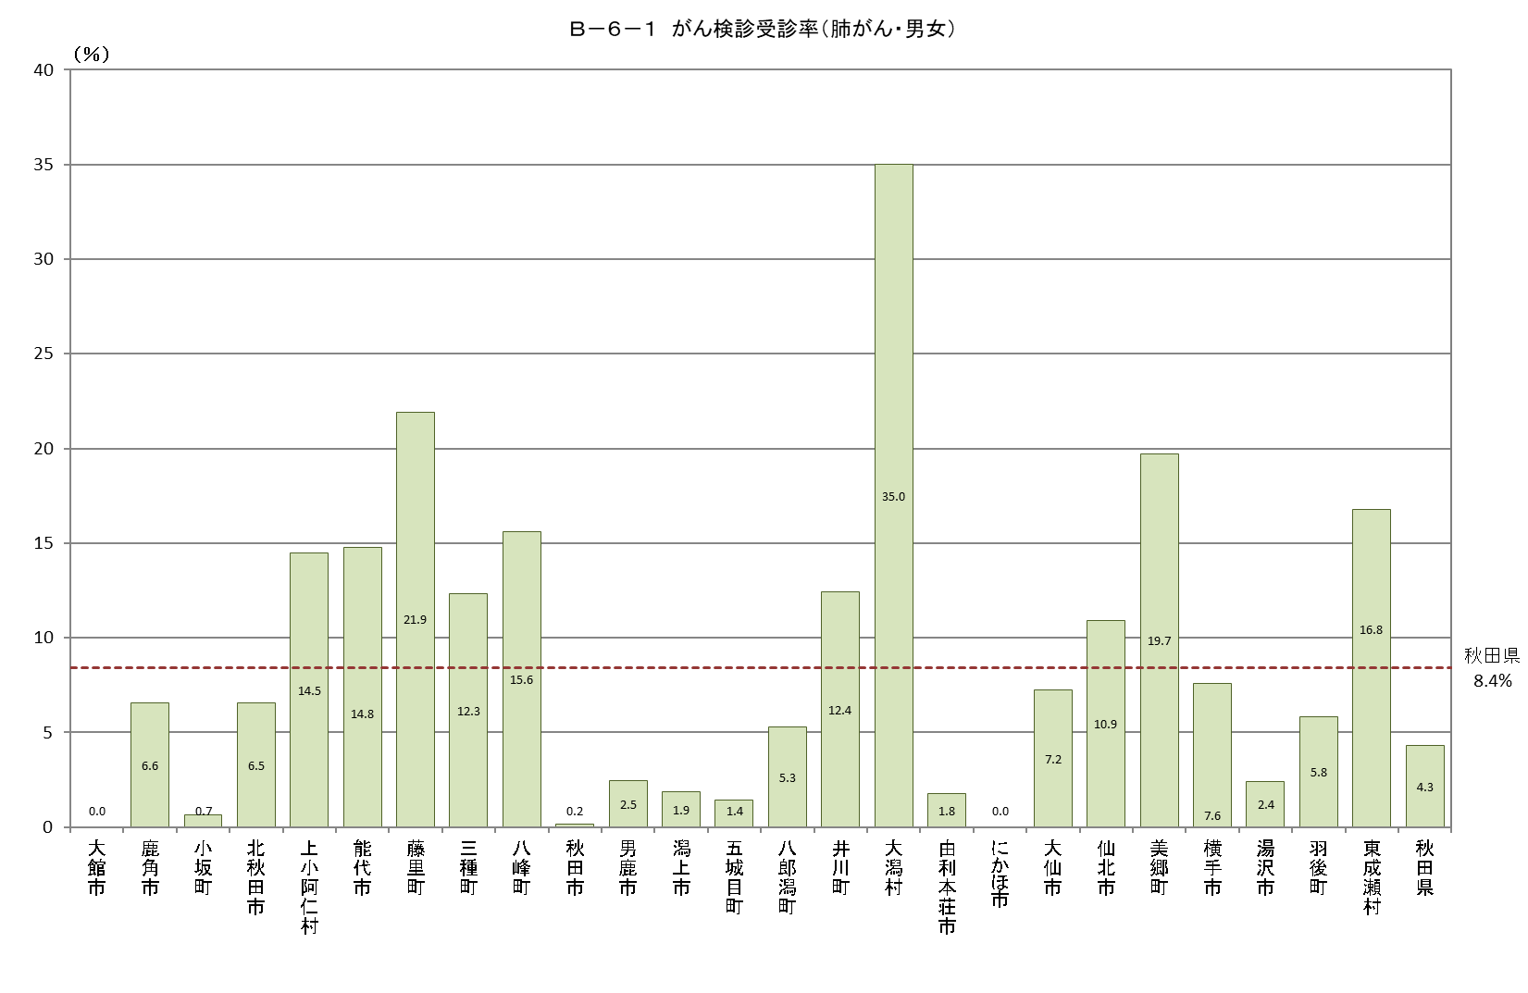
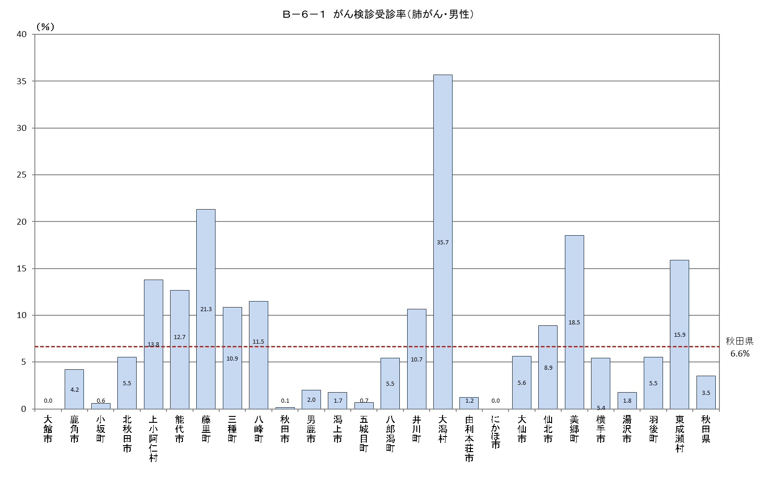
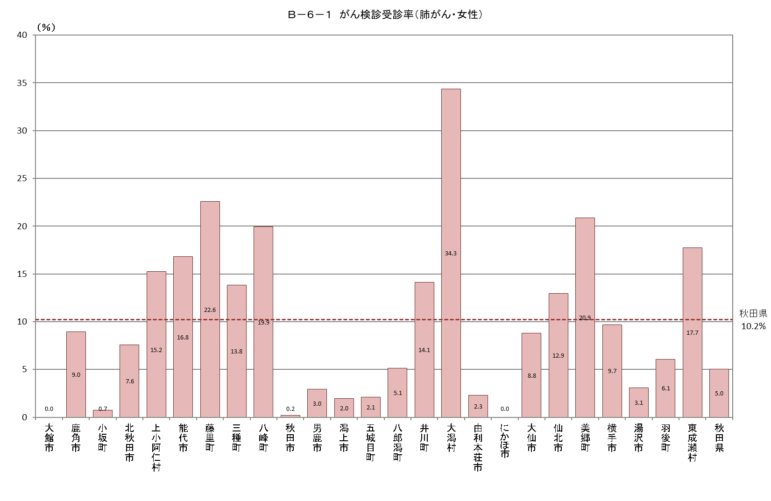
Ｂ－６－１ がん検診受診率 |  |  |  |  |  | Ｂ－６－１ がん検診受診率 |  |  |  |  |  | Ｂ－６－１ がん検診受診率
【肺がん・男女】 |  |  |  |  | 厚生労働省地域保健・健康増進事業報告(健康増進編)市区町村表 | 【肺がん・男性】 |  |  |  |  | 厚生労働省地域保健・健康増進事業報告(健康増進編)市区町村表 | 【肺がん・女性】 |  |  |  |  | 厚生労働省地域保健・健康増進事業報告(健康増進編)市区町村表
市町村 | 対象者数（人） | 受診者数（人） |  |  | 受診率（％） | 市町村 | 対象者数 | 受診者数 |  |  | 受診率（％） | 市町村 | 対象者数 | 受診者数 |  |  | 受診率（％）
 |  |  | 集団検診 | 個別検診 |  |  |  |  | 集団検診 | 個別検診 |  |  |  |  | 集団検診 | 個別検診
大館市 | 28,787 | 0 | 0 | 0 | 0.0 | 大館市 | 14,350 | 0 | 0 | 0 | 0.0 | 大館市 | 14,437 | 0 | 0 | 0 | 0.0
鹿角市 | 12,250 | 803 | 803 | 0 | 6.6 | 鹿角市 | 6,211 | 262 | 262 | 0 | 4.2 | 鹿角市 | 6,039 | 541 | 541 | 0 | 9.0
小坂町 | 1,944 | 13 | 13 | 0 | 0.7 | 小坂町 | 987 | 6 | 6 | 0 | 0.6 | 小坂町 | 957 | 7 | 7 | 0 | 0.7
北秋田市 | 12,031 | 787 | 787 | 0 | 6.5 | 北秋田市 | 6,064 | 336 | 336 | 0 | 5.5 | 北秋田市 | 5,967 | 451 | 451 | 0 | 7.6
上小阿仁村 | 843 | 122 | 119 | 3 | 14.5 | 上小阿仁村 | 449 | 62 | 61 | 1 | 13.8 | 上小阿仁村 | 394 | 60 | 58 | 2 | 15.2
能代市 | 21,461 | 3,171 | 2,179 | 992 | 14.8 | 能代市 | 10,541 | 1,335 | 993 | 342 | 12.7 | 能代市 | 10,920 | 1,836 | 1,186 | 650 | 16.8
藤里町 | 1,254 | 275 | 219 | 56 | 21.9 | 藤里町 | 661 | 141 | 110 | 31 | 21.3 | 藤里町 | 593 | 134 | 109 | 25 | 22.6
三種町 | 6,713 | 827 | 827 | 0 | 12.3 | 三種町 | 3,391 | 368 | 368 | 0 | 10.9 | 三種町 | 3,322 | 459 | 459 | 0 | 13.8
八峰町 | 2,751 | 429 | 157 | 272 | 15.6 | 八峰町 | 1,416 | 163 | 65 | 98 | 11.5 | 八峰町 | 1,335 | 266 | 92 | 174 | 19.9
秋田市 | 128,138 | 208 | 208 | 0 | 0.2 | 秋田市 | 62,313 | 82 | 82 | 0 | 0.1 | 秋田市 | 65,825 | 126 | 126 | 0 | 0.2
男鹿市 | 11,391 | 281 | 281 | 0 | 2.5 | 男鹿市 | 5,832 | 117 | 117 | 0 | 2.0 | 男鹿市 | 5,559 | 164 | 164 | 0 | 3.0
潟上市 | 14,100 | 261 | 261 | 0 | 1.9 | 潟上市 | 6,946 | 121 | 121 | 0 | 1.7 | 潟上市 | 7,154 | 140 | 140 | 0 | 2.0
五城目町 | 3,680 | 52 | 52 | 0 | 1.4 | 五城目町 | 1,847 | 13 | 13 | 0 | 0.7 | 五城目町 | 1,833 | 39 | 39 | 0 | 2.1
八郎潟町 | 2,441 | 129 | 129 | 0 | 5.3 | 八郎潟町 | 1,192 | 65 | 65 | 0 | 5.5 | 八郎潟町 | 1,249 | 64 | 64 | 0 | 5.1
井川町 | 1,951 | 242 | 242 | 0 | 12.4 | 井川町 | 975 | 104 | 104 | 0 | 10.7 | 井川町 | 976 | 138 | 138 | 0 | 14.1
大潟村 | 1,137 | 398 | 398 | 0 | 35.0 | 大潟村 | 572 | 204 | 204 | 0 | 35.7 | 大潟村 | 565 | 194 | 194 | 0 | 34.3
由利本荘市 | 31,215 | 553 | 553 | 0 | 1.8 | 由利本荘市 | 15,611 | 194 | 194 | 0 | 1.2 | 由利本荘市 | 15,604 | 359 | 359 | 0 | 2.3
にかほ市 | 9,864 | 0 | 0 | 0 | 0.0 | にかほ市 | 4,925 | 0 | 0 | 0 | 0.0 | にかほ市 | 4,939 | 0 | 0 | 0 | 0.0
大仙市 | 33,322 | 2,410 | 2,410 | 0 | 7.2 | 大仙市 | 16,469 | 928 | 928 | 0 | 5.6 | 大仙市 | 16,853 | 1,482 | 1,482 | 0 | 8.8
仙北市 | 10,177 | 1,110 | 1,110 | 0 | 10.9 | 仙北市 | 5,103 | 453 | 453 | 0 | 8.9 | 仙北市 | 5,074 | 657 | 657 | 0 | 12.9
美郷町 | 8,120 | 1,602 | 1,602 | 0 | 19.7 | 美郷町 | 4,013 | 744 | 744 | 0 | 18.5 | 美郷町 | 4,107 | 858 | 858 | 0 | 20.9
横手市 | 36,413 | 2,758 | 2,758 | 0 | 7.6 | 横手市 | 18,098 | 981 | 981 | 0 | 5.4 | 横手市 | 18,315 | 1,777 | 1,777 | 0 | 9.7
湯沢市 | 18,554 | 448 | 448 | 0 | 2.4 | 湯沢市 | 9,414 | 165 | 165 | 0 | 1.8 | 湯沢市 | 9,140 | 283 | 283 | 0 | 3.1
羽後町 | 6,138 | 357 | 357 | 0 | 5.8 | 羽後町 | 3,083 | 171 | 171 | 0 | 5.5 | 羽後町 | 3,055 | 186 | 186 | 0 | 6.1
東成瀬村 | 1,050 | 176 | 176 | 0 | 16.8 | 東成瀬村 | 548 | 87 | 87 | 0 | 15.9 | 東成瀬村 | 502 | 89 | 89 | 0 | 17.7
秋田県 | 405,725 | 17,412 | 16,089 | 1,323 | 4.3 | 秋田県 | 201,011 | 7,102 | 6,630 | 472 | 3.5 | 秋田県 | 204,714 | 10,310 | 9,459 | 851 | 5.0

Ｂ－６－１がん検診_子宮
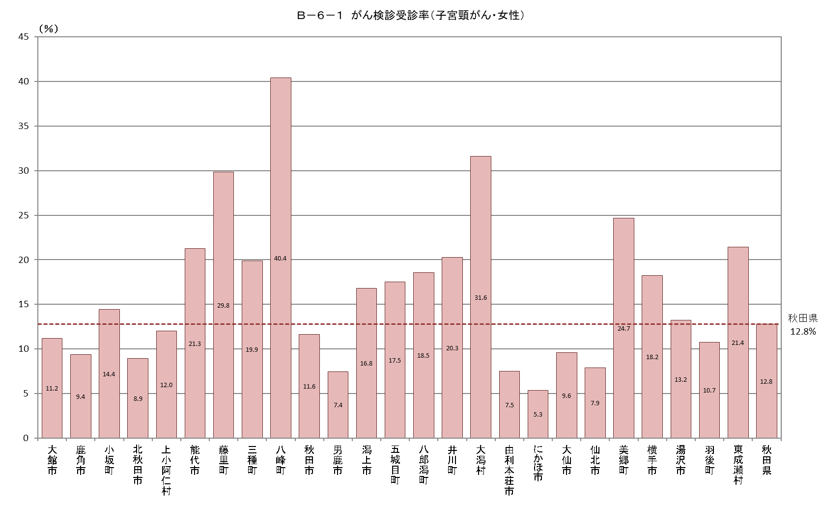
Ｂ－６－１ がん検診受診率
【子宮頸がん・女性】 |  |  |  |  |  |  |  |  |  |  |  | 厚生労働省地域保健・健康増進事業報告(健康増進編)市区町村表
市町村 | 対象者数（人） | 受診者数（人） |  |  |  | 受診率（％） | 令和元年度受診者数 |  | 令和２年度受診者数 |  | 連続受診者数
 |  |  | 令和元年度 | 令和２年度 | 連続 |  | 集団検診 | 個別検診 | 集団検診 | 個別検診 | 集団検診 | 個別検診
大館市 | 19,711 | 2,201 | 1,518 | 1,054 | 371 | 11.2 | 502 | 1,016 | 0 | 1,054 | 0 | 371
鹿角市 | 7,985 | 748 | 477 | 534 | 263 | 9.4 | 477 | 0 | 534 | 0 | 263 | 0
小坂町 | 1,192 | 172 | 100 | 90 | 18 | 14.4 | 60 | 40 | 48 | 42 | 0 | 18
北秋田市 | 7,817 | 698 | 344 | 392 | 38 | 8.9 | 258 | 86 | 241 | 151 | 21 | 17
上小阿仁村 | 474 | 57 | 37 | 24 | 4 | 12.0 | 21 | 16 | 19 | 5 | 1 | 3
能代市 | 14,414 | 3,064 | 1,983 | 1,767 | 686 | 21.3 | 444 | 1,539 | 349 | 1,418 | 70 | 616
藤里町 | 751 | 224 | 174 | 150 | 100 | 29.8 | 58 | 116 | 53 | 97 | 30 | 70
三種町 | 4,305 | 855 | 721 | 651 | 517 | 19.9 | 641 | 80 | 587 | 64 | 477 | 40
八峰町 | 1,667 | 674 | 542 | 343 | 211 | 40.4 | 158 | 384 | 0 | 343 | 0 | 211
秋田市 | 94,312 | 10,961 | 6,038 | 5,613 | 690 | 11.6 | 184 | 5,854 | 0 | 5,613 | 0 | 690
男鹿市 | 7,215 | 536 | 342 | 241 | 47 | 7.4 | 115 | 227 | 0 | 241 | 0 | 47
潟上市 | 9,901 | 1,663 | 1,414 | 611 | 362 | 16.8 | 495 | 919 | 0 | 611 | 0 | 362
五城目町 | 2,364 | 414 | 368 | 106 | 60 | 17.5 | 291 | 77 | 0 | 106 | 0 | 60
八郎潟町 | 1,634 | 303 | 276 | 80 | 53 | 18.5 | 190 | 86 | 0 | 80 | 0 | 53
井川町 | 1,237 | 251 | 167 | 194 | 110 | 20.3 | 103 | 64 | 127 | 67 | 71 | 39
大潟村 | 807 | 255 | 202 | 183 | 130 | 31.6 | 169 | 33 | 145 | 38 | 112 | 18
由利本荘市 | 21,337 | 1,605 | 880 | 751 | 26 | 7.5 | 551 | 329 | 475 | 276 | 7 | 19
にかほ市 | 6,466 | 345 | 313 | 58 | 26 | 5.3 | 247 | 66 | 0 | 58 | 0 | 26
大仙市 | 23,081 | 2,210 | 1,556 | 1,119 | 465 | 9.6 | 799 | 757 | 495 | 624 | 31 | 434
仙北市 | 6,796 | 537 | 323 | 299 | 85 | 7.9 | 87 | 236 | 73 | 226 | 7 | 78
美郷町 | 5,500 | 1,357 | 693 | 826 | 162 | 24.7 | 522 | 171 | 606 | 220 | 79 | 83
横手市 | 24,850 | 4,527 | 2,984 | 1,766 | 223 | 18.2 | 2,953 | 31 | 1,742 | 24 | 222 | 1
湯沢市 | 12,087 | 1,601 | 941 | 729 | 69 | 13.2 | 928 | 13 | 718 | 11 | 69 | 0
羽後町 | 4,033 | 433 | 231 | 235 | 33 | 10.7 | 164 | 67 | 157 | 78 | 6 | 27
東成瀬村 | 668 | 143 | 71 | 82 | 10 | 21.4 | 57 | 14 | 70 | 12 | 6 | 4
秋田県 | 280,604 | 35,834 | 22,695 | 17,898 | 4,759 | 12.8 | 10,474 | 12,221 | 6,439 | 11,459 | 1,472 | 3,287

Ｂ－６－１がん検診_乳
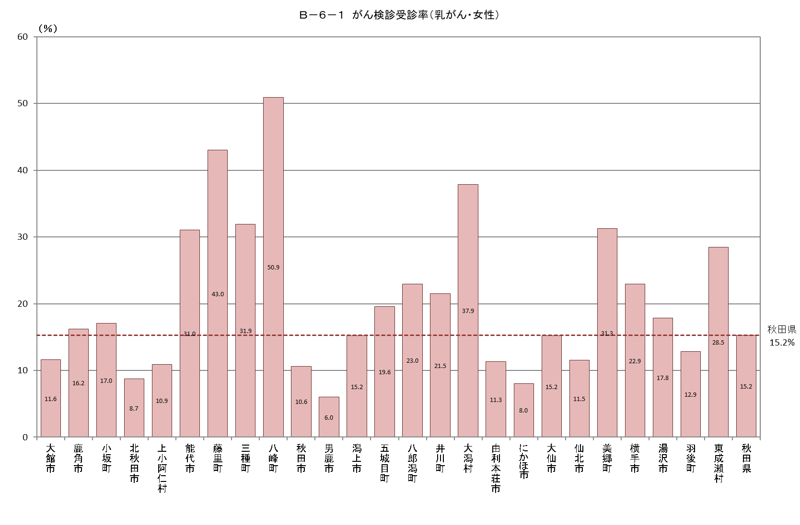
Ｂ－６－１ がん検診受診率
【乳がん・女性】 |  |  |  |  |  |  |  |  |  |  |  | 厚生労働省地域保健・健康増進事業報告(健康増進編)市区町村表
市町村 | 対象者数（人） | 受診者数（人） |  |  |  | 受診率（％） | 令和元年度受診者数 |  | 令和２年度受診者数 |  | 連続受診者数
 |  |  | 令和元年度 | 令和２年度 | 連続 |  | 集団検診 | 個別検診 | 集団検診 | 個別検診 | 集団検診 | 個別検診
大館市 | 14,437 | 1,678 | 1,253 | 763 | 338 | 11.6 | 637 | 616 | 0 | 763 | 0 | 338
鹿角市 | 6,039 | 980 | 495 | 488 | 3 | 16.2 | 495 | 0 | 488 | 0 | 3 | 0
小坂町 | 957 | 163 | 91 | 72 | 0 | 17.0 | 91 | 0 | 72 | 0 | 0 | 0
北秋田市 | 5,967 | 520 | 255 | 265 | 0 | 8.7 | 235 | 20 | 206 | 59 | 0 | 0
上小阿仁村 | 394 | 43 | 23 | 21 | 1 | 10.9 | 18 | 5 | 21 | 0 | 1 | 0
能代市 | 10,920 | 3,388 | 2,338 | 2,083 | 1,033 | 31.0 | 558 | 1,780 | 406 | 1,677 | 73 | 960
藤里町 | 593 | 255 | 203 | 180 | 128 | 43.0 | 76 | 127 | 68 | 112 | 42 | 86
三種町 | 3,322 | 1,061 | 972 | 867 | 778 | 31.9 | 911 | 61 | 815 | 52 | 737 | 41
八峰町 | 1,335 | 680 | 576 | 326 | 222 | 50.9 | 216 | 360 | 0 | 326 | 0 | 222
秋田市 | 65,825 | 6,998 | 3,785 | 3,213 | 0 | 10.6 | 707 | 3,078 | 33 | 3,180 | 0 | 0
男鹿市 | 5,559 | 334 | 238 | 108 | 12 | 6.0 | 149 | 89 | 0 | 108 | 0 | 12
潟上市 | 7,154 | 1,086 | 985 | 248 | 147 | 15.2 | 594 | 391 | 0 | 248 | 0 | 147
五城目町 | 1,833 | 359 | 337 | 44 | 22 | 19.6 | 318 | 19 | 0 | 44 | 0 | 22
八郎潟町 | 1,249 | 287 | 284 | 14 | 11 | 23.0 | 256 | 28 | 0 | 14 | 0 | 11
井川町 | 976 | 210 | 159 | 152 | 101 | 21.5 | 133 | 26 | 133 | 19 | 88 | 13
大潟村 | 565 | 214 | 152 | 124 | 62 | 37.9 | 138 | 14 | 114 | 10 | 60 | 2
由利本荘市 | 15,604 | 1,768 | 933 | 835 | 0 | 11.3 | 612 | 321 | 532 | 303 | 0 | 0
にかほ市 | 4,939 | 397 | 313 | 84 | 0 | 8.0 | 267 | 46 | 0 | 84 | 0 | 0
大仙市 | 16,853 | 2,561 | 1,666 | 1,118 | 223 | 15.2 | 1,455 | 211 | 768 | 350 | 78 | 145
仙北市 | 5,074 | 586 | 333 | 257 | 4 | 11.5 | 160 | 173 | 111 | 146 | 1 | 3
美郷町 | 4,107 | 1,284 | 808 | 608 | 132 | 31.3 | 774 | 34 | 572 | 36 | 109 | 23
横手市 | 18,315 | 4,196 | 2,696 | 1,539 | 39 | 22.9 | 2,625 | 71 | 1,444 | 95 | 17 | 22
湯沢市 | 9,140 | 1,631 | 898 | 751 | 18 | 17.8 | 878 | 20 | 724 | 27 | 18 | 0
羽後町 | 3,055 | 393 | 209 | 188 | 4 | 12.9 | 203 | 6 | 185 | 3 | 4 | 0
東成瀬村 | 502 | 143 | 68 | 79 | 4 | 28.5 | 64 | 4 | 77 | 2 | 4 | 0
秋田県 | 204,714 | 31,215 | 20,070 | 14,427 | 3,282 | 15.2 | 12,570 | 7,500 | 6,769 | 7,658 | 1,235 | 2,047

